주석
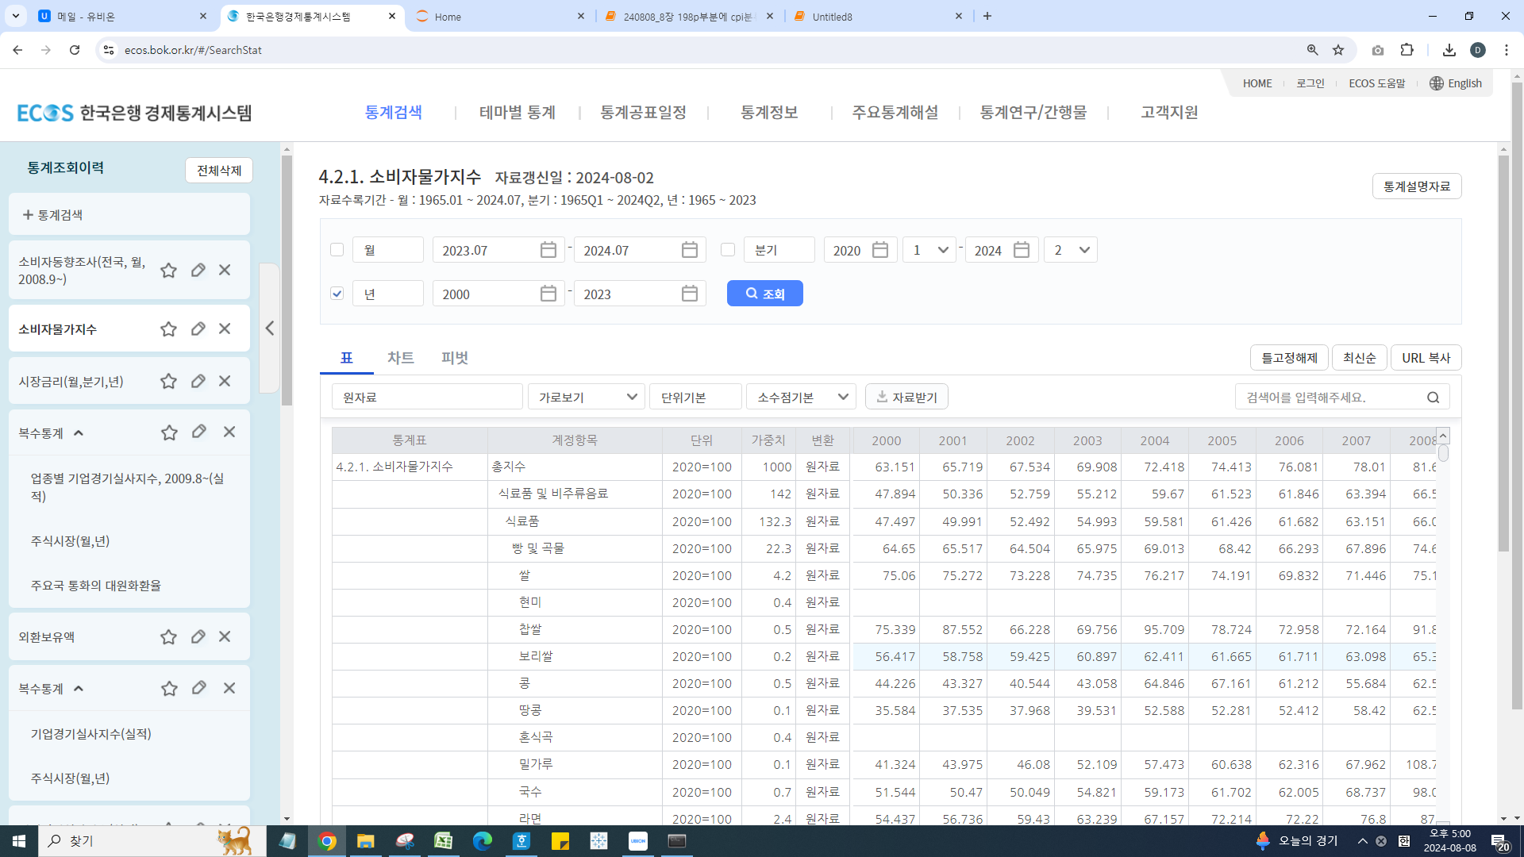
코드(계정항목) | 0 | A | A01 | A011 | A01101 | A01102 | A01103 | A01104 | A01105 | A01106 | A01107 | A01108 | A01109 | A01110 | A01111 | A01112 | A01113 | A01114 | A01115 | A01116 | A01117 | A01118 | A012 | A01201 | A01202 | A01203 | A01204 | A01205 | A01206 | A01207 | A013 | A01301 | A01302 | A01303 | A01304 | A01305 | A01306 | A01307 | A01308 | A01309 | A01310 | A01311 | A01312 | A01313 | A01314 | A01315 | A01316 | A01317 | A01318 | A01319 | A014 | A01401 | A01402 | A01403 | A01404 | A01405 | A015 | A01501 | A01502 | A016 | A01601 | A01602 | A01603 | A01604 | A01605 | A01606 | A01607 | A01608 | A01609 | A01610 | A01611 | A01612 | A01613 | A01614 | A01615 | A01616 | A01617 | A01618 | A01619 | A01620 | A017 | A01701 | A01702 | A01703 | A01704 | A01705 | A01706 | A01707 | A01708 | A01709 | A01710 | A01711 | A01712 | A01713 | A01714 | A01715 | A01716 | A01717 | A01718 | A01719 | A01720 | A01721 | A01722 | A01723 | A01724 | A01725 | A01726 | A01727 | A01728 | A01729 | A01730 | A018 | A01801 | A01802 | A01803 | A01804 | A01805 | A01806 | A01807 | A01808 | A01809 | A01810 | A01811 | A019 | A01901 | A01902 | A01903 | A01904 | A01905 | A01906 | A01907 | A01908 | A01909 | A01910 | A01911 | A01912 | A01913 | A01914 | A01915 | A01916 | A01917 | A01918 | A01919 | A01920 | A02 | A021 | A02101 | A02102 | A022 | A02201 | A02202 | A02203 | A02204 | A02205 | A02206 | B | B01 | B011 | B01101 | B01102 | B01103 | B01104 | B01105 | B01106 | B02 | B021 | B02101 | C | C01 | C011 | C01101 | C01102 | C01103 | C01104 | C012 | C01201 | C01202 | C01203 | C01204 | C01205 | C013 | C01301 | C01302 | C01303 | C01304 | C01305 | C01306 | C014 | C01401 | C015 | C01501 | C01502 | C01503 | C016 | C01601 | C01602 | C02 | C021 | C02101 | C02102 | C02103 | C02104 | D | D01 | D011 | D01101 | D01102 | D03 | D031 | D03101 | D03102 | D04 | D041 | D04101 | D04102 | D042 | D04201 | D04202 | D04203 | D05 | D051 | D05101 | D052 | D05201 | D05202 | D053 | D05301 | D05302 | D05303 | E | E01 | E011 | E01101 | E01102 | E01103 | E01104 | E01105 | E01106 | E01107 | E01108 | E02 | E021 | E02101 | E02102 | E03 | E031 | E03101 | E03102 | E03103 | E03104 | E03105 | E03106 | E03107 | E03108 | E03109
계정항목 | 총지수 | 식료품 및 비주류음료 | 식료품 | 빵 및 곡물 | 쌀 | 현미 | 찹쌀 | 보리쌀 | 콩 | 땅콩 | 혼식곡 | 밀가루 | 국수 | 라면 | 당면 | 두부 | 시리얼 | 부침가루 | 케이크 | 빵 | 떡 | 파스타면 | 육류 | 국산쇠고기 | 수입쇠고기 | 돼지고기 | 닭고기 | 소시지 | 햄및베이컨 | 기타육류가공품 | 어류 및 수산 | 갈치 | 명태 | 조기 | 고등어 | 오징어 | 게 | 굴 | 조개 | 전복 | 새우 | 마른멸치 | 마른오징어 | 낙지 | 오징어채 | 북어채 | 어묵 | 맛살 | 수산물통조림 | 젓갈 | 우유, 치즈 및 계란 | 우유 | 분유 | 치즈 | 발효유 | 달걀 | 식용유지 | 참기름 | 식용유 | 과일 | 사과 | 배 | 복숭아 | 포도 | 밤 | 감 | 귤 | 오렌지 | 참외 | 수박 | 딸기 | 바나나 | 키위 | 블루베리 | 망고 | 체리 | 아보카도 | 파인애플 | 아몬드 | 과일가공품 | 채소 및 해조 | 배추 | 상추 | 시금치 | 양배추 | 미나리 | 깻잎 | 부추 | 무 | 열무 | 당근 | 감자 | 고구마 | 도라지 | 콩나물 | 버섯 | 오이 | 풋고추 | 호박 | 가지 | 토마토 | 파 | 양파 | 마늘 | 브로콜리 | 고사리 | 파프리카 | 단무지 | 김 | 맛김 | 미역 | 과자, 빙과류 및 당류 | 초콜릿 | 사탕 | 껌 | 아이스크림 | 비스킷 | 스낵과자 | 파이 | 설탕 | 잼 | 꿀 | 물엿 | 기타 식료품 | 고춧가루 | 참깨 | 생강 | 소금 | 간장 | 된장 | 양념소스 | 고추장 | 카레 | 식초 | 드레싱 | 혼합조미료 | 스프 | 이유식 | 김치 | 밑반찬 | 냉동식품 | 즉석식품 | 편의점도시락 | 삼각김밥 | 비주류 음료 | 커피, 차 및 코코아 | 커피 | 차 | 생수, 청량음료, 과일주스 및 채소주스 | 주스 | 두유 | 생수 | 기능성음료 | 탄산음료 | 기타음료 | 주류 및 담배 | 주류 | 주류 | 소주 | 과실주 | 맥주 | 막걸리 | 양주 | 약주 | 담배 | 담배 | 담배 | 의류 및 신발 | 의류 | 남자의류 | 남자외의 | 남자상의 | 남자하의 | 남자내의 | 여자의류 | 여자외의 | 원피스 | 여자상의 | 여자하의 | 여자내의 | 캐쥬얼의류 | 점퍼 | 티셔츠 | 스웨터 | 청바지 | 운동복 | 등산복 | 아동복 · 유아복 | 유아동복 | 기타의류 및 의류 장신구 | 양말 | 모자 | 장갑 | 의류 세탁, 수선 및 임차 | 의복수선료 | 세탁료 | 신발 | 신발 | 아동화 | 구두 | 운동화 | 실내화 | 주택, 수도, 전기 및 연료 | 주택임차료 | 주택임차료 | 전세 | 월세 | 주거시설 유지·보수 | 주거시설 유지·보수 | 주택수선재료 | 설비수리비 | 수도 및 주거관련 서비스 | 상하수도료 | 상수도료 | 하수도료 | 기타 주거관련 서비스 | 공동주택관리비 | 쓰레기봉투료 | 정화조청소료 | 전기, 가스 및 기타연료 | 전기 | 전기료 | 가스 | 도시가스 | 취사용LPG | 기타연료 및 에너지 | 등유 | 지역난방비 | 부탄가스 | 가정용품 및 가사 서비스 | 가구, 가사비품 및 카페트 | 가구, 가사비품 및 카페트 | 장롱 | 침대 | 거실장 | 소파 | 책상 | 의자 | 식탁 | 싱크대 | 가정용 섬유제품 | 가정용 섬유제품 | 침구 | 커튼 | 가정용 기기 | 가정용 기구 | 전기밥솥 | 가스레인지 | 전자레인지 | 전기레인지 | 냉장고 | 김치냉장고 | 에어컨 | 선풍기 | 공기청정기
단위 | 2020=100 | 2020=100 | 2020=100 | 2020=100 | 2020=100 | 2020=100 | 2020=100 | 2020=100 | 2020=100 | 2020=100 | 2020=100 | 2020=100 | 2020=100 | 2020=100 | 2020=100 | 2020=100 | 2020=100 | 2020=100 | 2020=100 | 2020=100 | 2020=100 | 2020=100 | 2020=100 | 2020=100 | 2020=100 | 2020=100 | 2020=100 | 2020=100 | 2020=100 | 2020=100 | 2020=100 | 2020=100 | 2020=100 | 2020=100 | 2020=100 | 2020=100 | 2020=100 | 2020=100 | 2020=100 | 2020=100 | 2020=100 | 2020=100 | 2020=100 | 2020=100 | 2020=100 | 2020=100 | 2020=100 | 2020=100 | 2020=100 | 2020=100 | 2020=100 | 2020=100 | 2020=100 | 2020=100 | 2020=100 | 2020=100 | 2020=100 | 2020=100 | 2020=100 | 2020=100 | 2020=100 | 2020=100 | 2020=100 | 2020=100 | 2020=100 | 2020=100 | 2020=100 | 2020=100 | 2020=100 | 2020=100 | 2020=100 | 2020=100 | 2020=100 | 2020=100 | 2020=100 | 2020=100 | 2020=100 | 2020=100 | 2020=100 | 2020=100 | 2020=100 | 2020=100 | 2020=100 | 2020=100 | 2020=100 | 2020=100 | 2020=100 | 2020=100 | 2020=100 | 2020=100 | 2020=100 | 2020=100 | 2020=100 | 2020=100 | 2020=100 | 2020=100 | 2020=100 | 2020=100 | 2020=100 | 2020=100 | 2020=100 | 2020=100 | 2020=100 | 2020=100 | 2020=100 | 2020=100 | 2020=100 | 2020=100 | 2020=100 | 2020=100 | 2020=100 | 2020=100 | 2020=100 | 2020=100 | 2020=100 | 2020=100 | 2020=100 | 2020=100 | 2020=100 | 2020=100 | 2020=100 | 2020=100 | 2020=100 | 2020=100 | 2020=100 | 2020=100 | 2020=100 | 2020=100 | 2020=100 | 2020=100 | 2020=100 | 2020=100 | 2020=100 | 2020=100 | 2020=100 | 2020=100 | 2020=100 | 2020=100 | 2020=100 | 2020=100 | 2020=100 | 2020=100 | 2020=100 | 2020=100 | 2020=100 | 2020=100 | 2020=100 | 2020=100 | 2020=100 | 2020=100 | 2020=100 | 2020=100 | 2020=100 | 2020=100 | 2020=100 | 2020=100 | 2020=100 | 2020=100 | 2020=100 | 2020=100 | 2020=100 | 2020=100 | 2020=100 | 2020=100 | 2020=100 | 2020=100 | 2020=100 | 2020=100 | 2020=100 | 2020=100 | 2020=100 | 2020=100 | 2020=100 | 2020=100 | 2020=100 | 2020=100 | 2020=100 | 2020=100 | 2020=100 | 2020=100 | 2020=100 | 2020=100 | 2020=100 | 2020=100 | 2020=100 | 2020=100 | 2020=100 | 2020=100 | 2020=100 | 2020=100 | 2020=100 | 2020=100 | 2020=100 | 2020=100 | 2020=100 | 2020=100 | 2020=100 | 2020=100 | 2020=100 | 2020=100 | 2020=100 | 2020=100 | 2020=100 | 2020=100 | 2020=100 | 2020=100 | 2020=100 | 2020=100 | 2020=100 | 2020=100 | 2020=100 | 2020=100 | 2020=100 | 2020=100 | 2020=100 | 2020=100 | 2020=100 | 2020=100 | 2020=100 | 2020=100 | 2020=100 | 2020=100 | 2020=100 | 2020=100 | 2020=100 | 2020=100 | 2020=100 | 2020=100 | 2020=100 | 2020=100 | 2020=100 | 2020=100 | 2020=100 | 2020=100 | 2020=100 | 2020=100 | 2020=100 | 2020=100 | 2020=100 | 2020=100 | 2020=100 | 2020=100 | 2020=100 | 2020=100 | 2020=100 | 2020=100 | 2020=100 | 2020=100 | 2020=100 | 2020=100 | 2020=100 | 2020=100 | 2020=100 | 2020=100 | 2020=100
가중치 | 1000 | 142 | 132.3 | 22.3 | 4.2 | 0.4 | 0.5 | 0.2 | 0.5 | 0.1 | 0.4 | 0.1 | 0.7 | 2.4 | 0.2 | 1.2 | 0.4 | 0.6 | 1.6 | 6.8 | 1.9 | 0.1 | 28.6 | 8.6 | 3.1 | 9.8 | 1.5 | 2 | 2.7 | 0.9 | 13 | 1.1 | 0.7 | 0.9 | 2 | 1 | 0.9 | 0.4 | 0.6 | 0.5 | 0.7 | 0.5 | 0.2 | 0.5 | 0.2 | 0.4 | 0.8 | 0.2 | 0.7 | 0.7 | 9.6 | 3.4 | 0.5 | 0.7 | 2 | 3 | 1.4 | 0.6 | 0.8 | 15.6 | 2.3 | 0.7 | 1 | 1.4 | 0.2 | 0.5 | 1.8 | 0.4 | 1 | 1 | 1.5 | 0.8 | 0.4 | 0.4 | 0.4 | 0.3 | 0.1 | 0.2 | 0.2 | 1 | 15.7 | 1.3 | 0.6 | 0.3 | 0.2 | 0.2 | 0.2 | 0.2 | 0.6 | 0.2 | 0.3 | 0.6 | 1 | 0.1 | 0.5 | 0.9 | 0.6 | 0.6 | 0.5 | 0.2 | 1.3 | 0.9 | 0.7 | 1.3 | 0.2 | 0.1 | 0.6 | 0.2 | 0.5 | 0.5 | 0.3 | 10.4 | 0.5 | 0.8 | 0.1 | 2.6 | 1.9 | 2.9 | 0.6 | 0.3 | 0.1 | 0.4 | 0.2 | 15.7 | 1.6 | 0.5 | 0.1 | 0.2 | 0.4 | 0.4 | 0.5 | 0.3 | 0.2 | 0.1 | 0.2 | 0.3 | 0.3 | 0.3 | 1.3 | 3.1 | 1.9 | 3.1 | 0.4 | 0.4 | 9.7 | 3.5 | 2.6 | 0.9 | 6.2 | 1.4 | 0.8 | 1.3 | 0.5 | 1.6 | 0.6 | 15.8 | 6.5 | 6.5 | 1.7 | 0.8 | 3 | 0.5 | 0.4 | 0.1 | 9.3 | 9.3 | 9.3 | 49.6 | 42.1 | 7.9 | 4.4 | 1.5 | 1.3 | 0.7 | 13.7 | 6.2 | 1.8 | 1.5 | 2.4 | 1.8 | 12.9 | 3.3 | 4.6 | 0.6 | 1.6 | 2.3 | 0.5 | 4.6 | 4.6 | 1.7 | 0.9 | 0.6 | 0.2 | 1.3 | 0.2 | 1.1 | 7.5 | 7.5 | 0.9 | 2 | 4.4 | 0.2 | 171.6 | 99.1 | 99.1 | 54.2 | 44.9 | 9.3 | 9.3 | 3.4 | 5.9 | 30.6 | 7.6 | 4.5 | 3.1 | 23 | 21.8 | 0.7 | 0.5 | 32.6 | 16.1 | 16.1 | 12.4 | 11.5 | 0.9 | 4.1 | 2.4 | 1.6 | 0.1 | 45.6 | 8.7 | 8.7 | 1.3 | 2.7 | 0.4 | 1.3 | 0.4 | 0.4 | 0.9 | 1.3 | 3 | 3 | 2.6 | 0.4 | 16.7 | 11.8 | 0.5 | 0.4 | 0.1 | 0.2 | 2.4 | 1.1 | 1.5 | 0.4 | 0.6

